ファイルの変更履歴を確認しよう
解説：ファイルの変更履歴を確認しよう | https://terakoya.sejuku.net/practices/01H1TVDPPAXKQGNQH59W0WMJ58/body
※下記、Windowでの作業のため少し違いますが、Gitのコマンドは同じです。

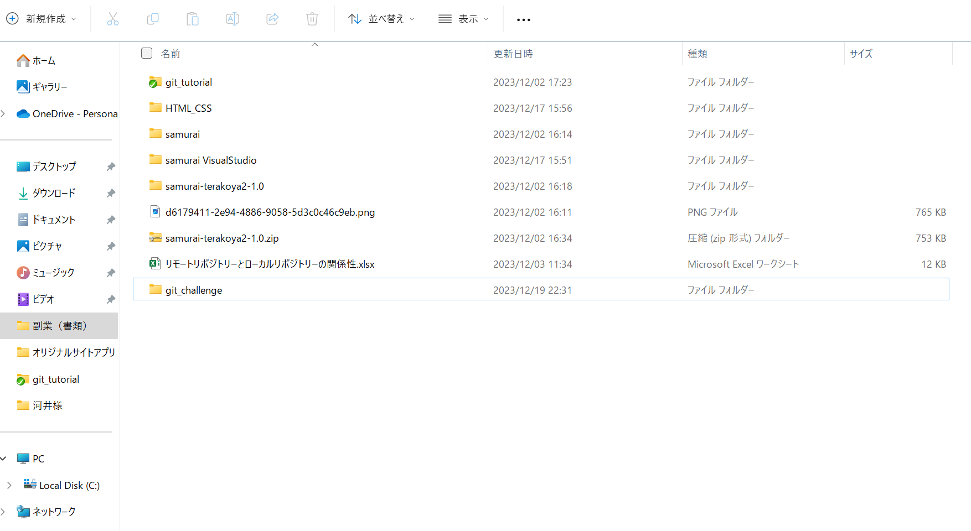

git_challengeのフォルダーを作成

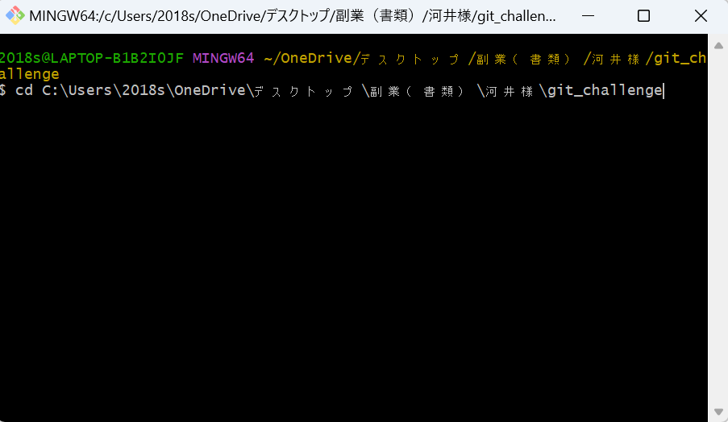

ターミナルを開いて、cdコマンドでgit_challengeまで移動

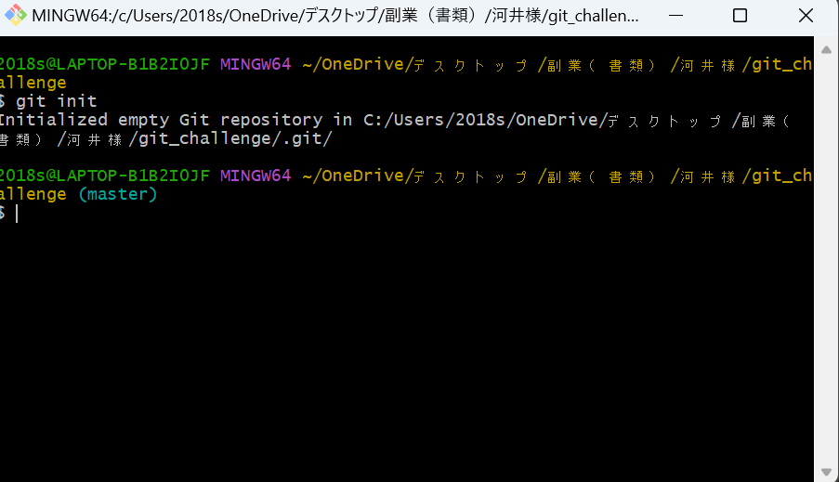

git initコマンドで.gitを作成

.gitが作成されていることを確認する。

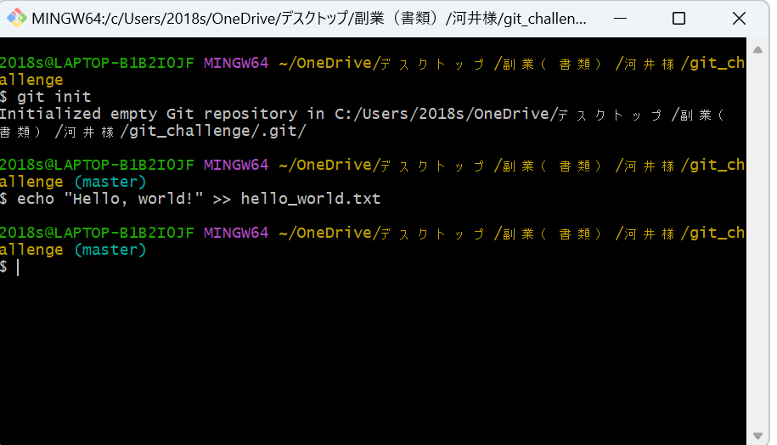

Hello, worldという中身が入った、hello_world.txtを作成

git add コマンドを使って、インデックス（待合室）に登録

git commitコマンドを使って、ローカルリポジトリーにtxtを追加 コミットメッセージは、hello_world.txtを追加

echoコマンドを使用して、1行追加

git add コマンドを使って、インデックス（待合室）に登録

git commitコマンドを使って、ローカルリポジトリーにtxtを追加 コミットメッセージは、日本語訳を追記

git logでログを確認する。
今まで実施したコマンドをtxtファイルに貼り付けて
それを、GITHUBのアップロードでアップロードして提出すればOKです。
上記では、txtファイルに書き込む処理をechoコマンドでしましたが、echoではなく実際にtxtファイルを開けて書き込んでもOKです。

ブランチを作成し、プルリクエストを実行しよう
解説：ブランチを作成し、プルリクエストを実行しよう | https://terakoya.sejuku.net/practices/01H1TVF94FNTCF6TSY03M0H64X/body
※下記、Windowでの作業のため少し違いますが、Gitのコマンドは同じです。

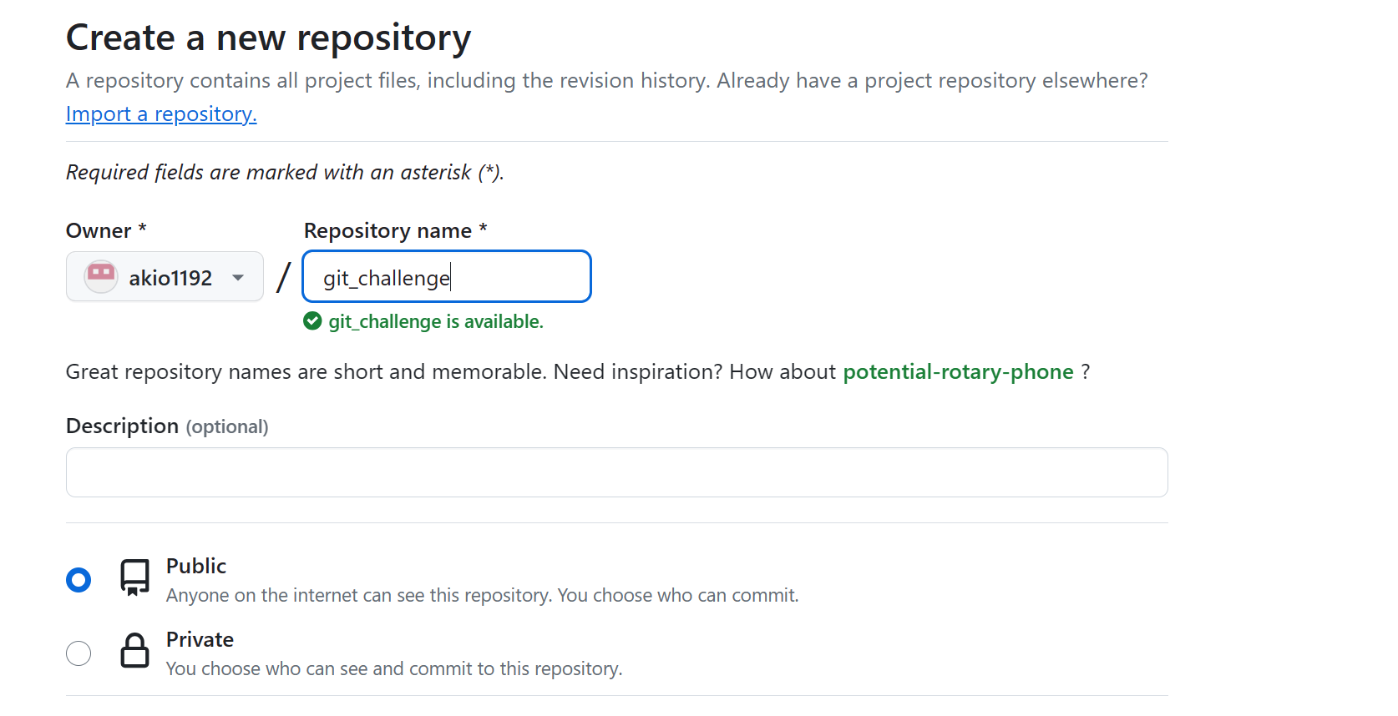

新規のリモートリポジトリーを作成する。

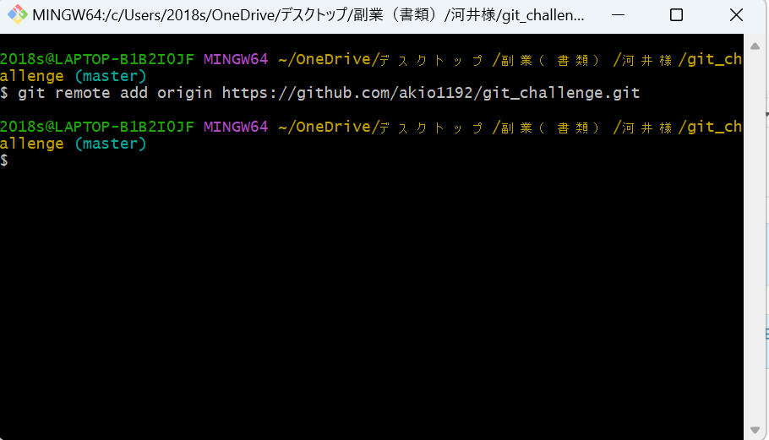
自身のリモートリポジトリーのurlをコピーする

ローカルリポジトリーとリモートリポジトリーをgit remoteコマンドで紐づける

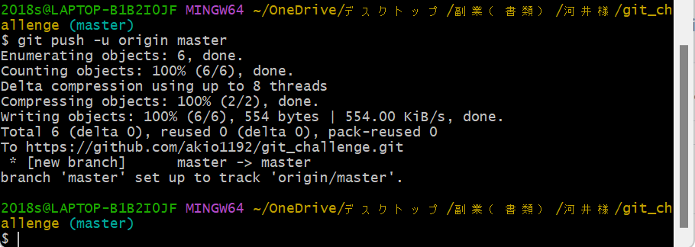

git pushコマンドで
ローカルリポジトリーの内容をリモートリポジトリーに反映する。

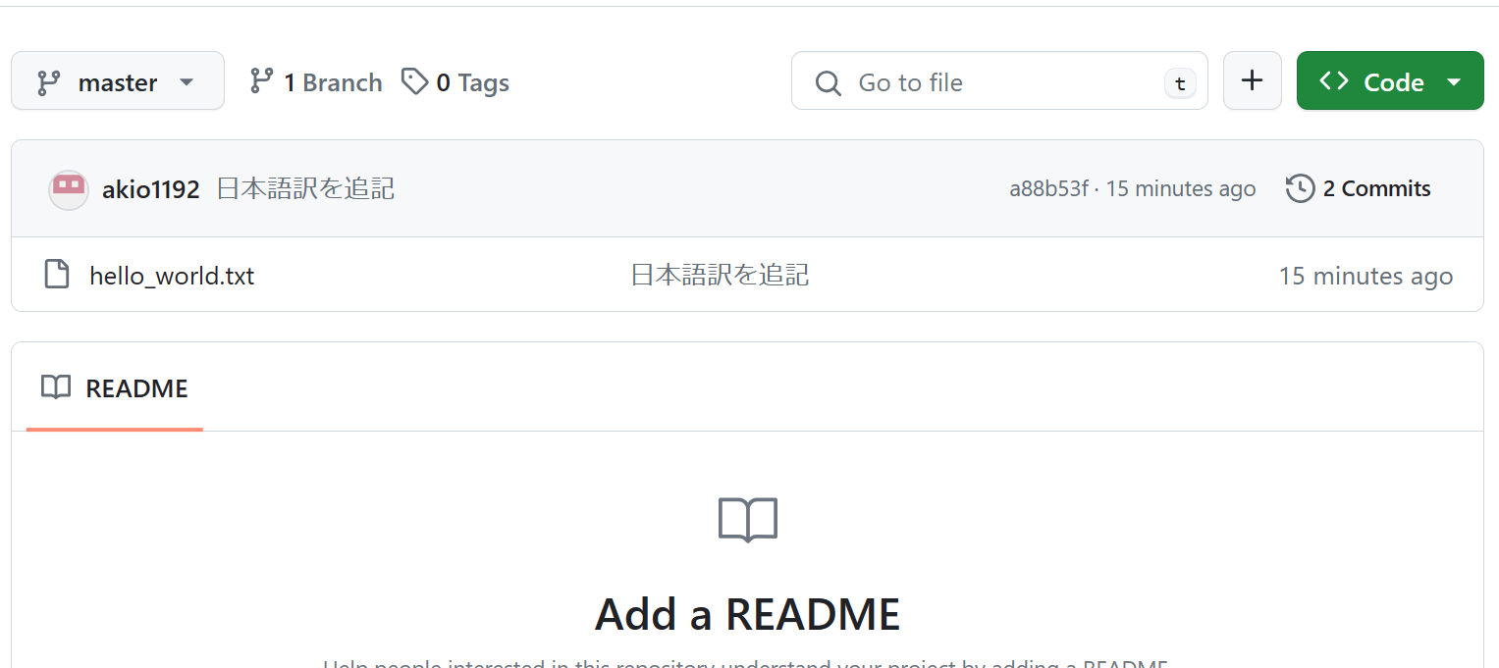

こんな感じで入っていたらOKです。

mainのブランチを作成

git checkoutコマンドでmasterからmainにブランチを変更する。

リモートリポジトリーにmainのブランチを反映する。

プルリクエスト用のブランチに切り替える

hello_world.txtの2行目にこんばんは、世界！を追加

インデックスに追加

コミット

プルリクエストのブランチをリモートリポジトリーに反映

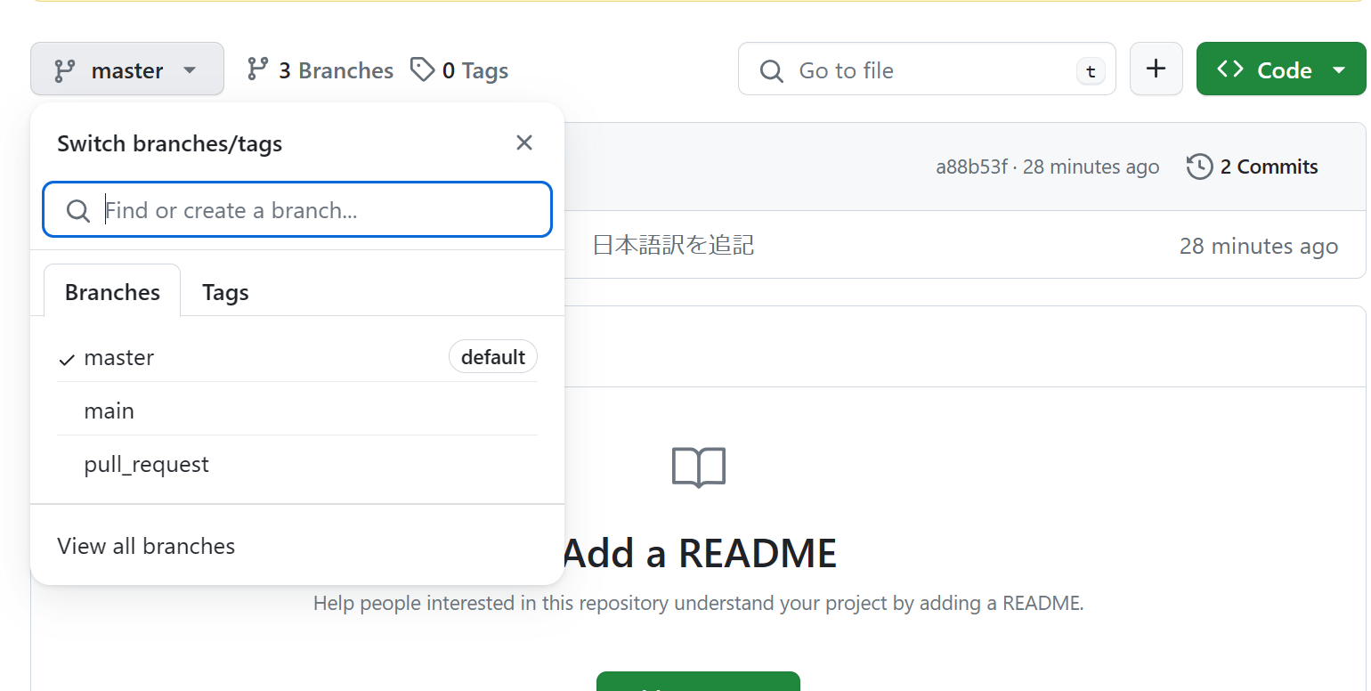

ここにプルリクエストがあればOK

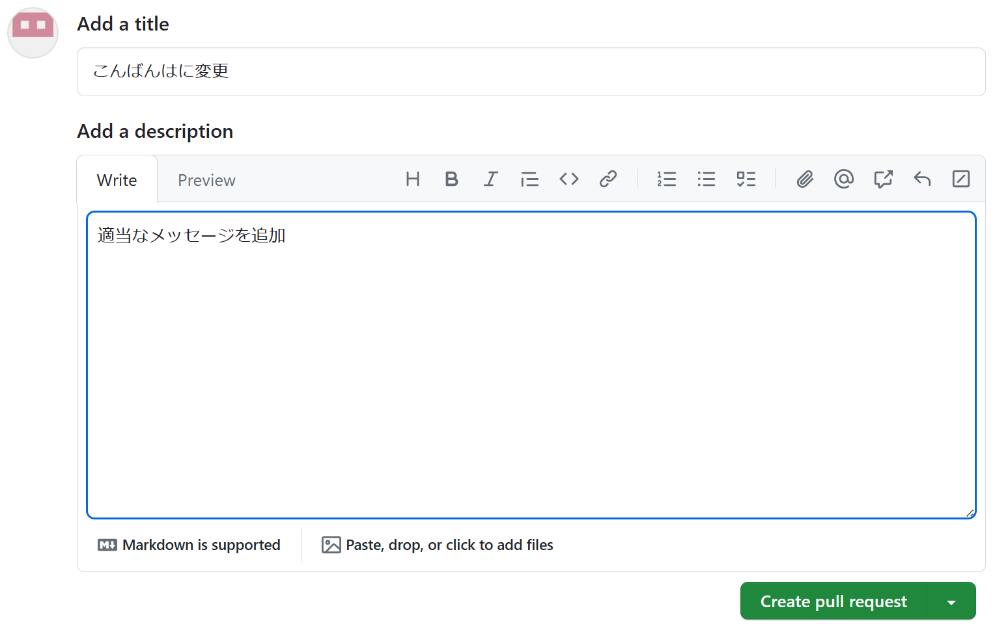

押下

押下

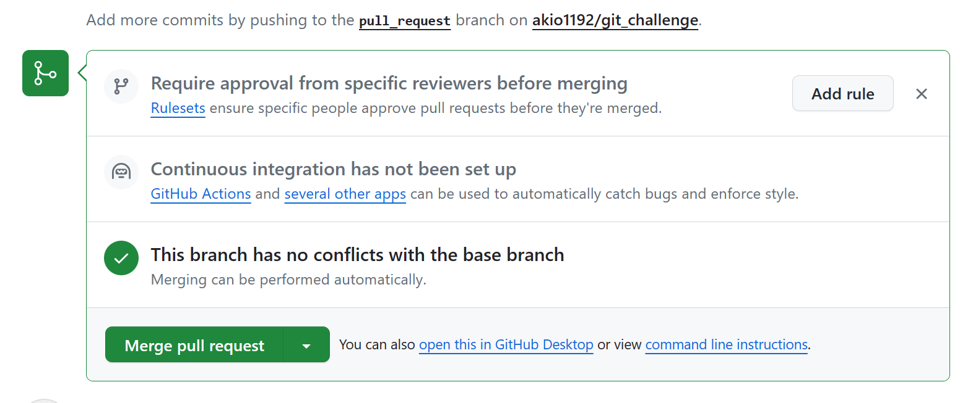

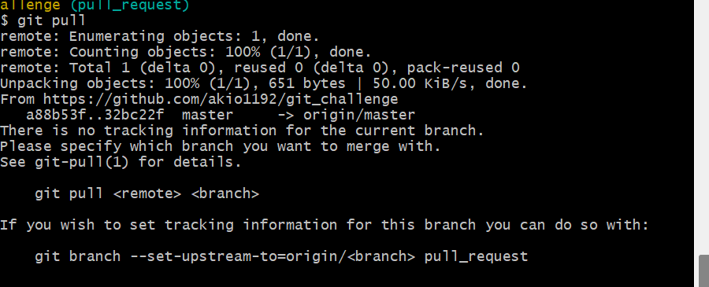

git pullコマンドでローカルリポジトリーも最新にしておけばOK

